Planilha1
SÃO JOSÉ
LOJA DE FERRAGENS

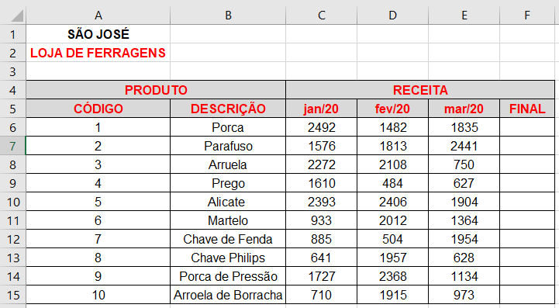
PRODUTO |  | RECEITA
CÓDIGO | DESCRIÇÃO | Jan-20 | Feb-20 | Mar-20 | FINAL
1 | Porca | 2492 | 1482 | 1835 | 5809
2 | Parafuso | 1576 | 1813 | 2441 | 5830
3 | Arruela | 2272 | 2108 | 740 | 5120
4 | Prego | 1610 | 484 | 627 | 2721
5 | Alicate | 2393 | 2406 | 1904 | 6703
6 | Martelo | 933 | 2012 | 1364 | 4309
7 | Chave de fenda | 885 | 504 | 1954 | 3343
8 | Chave Philips | 641 | 1957 | 628 | 3226
9 | Porca de Pressão | 1727 | 2368 | 1134 | 5229
10 | Arroela de Borracha | 710 | 1915 | 973 | 3598

